PRESTAMO
 |  |  |  |  |  | ESTRUCTURA DE LA INVERSION
PRESTAMO |  |  |  |  |  | INVERSION TOTAL | 13283.00
Monto | 10000.00 |  |  |  |  | FINANCIAMIENTO PROPIO | 3283.00
TEA | 11.706% |  |  |  |  | FINANCIAMIENTO FINANCIERO | 10000.00
Plazo | 12
Cuota | 884.38
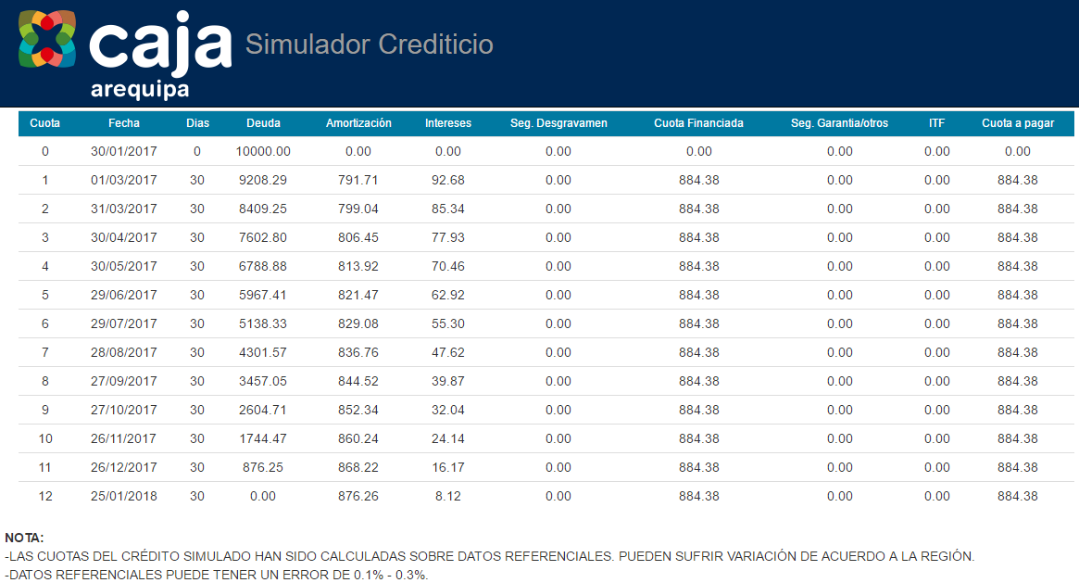

 | CRONOGRAMA DE PAGOS

 | MES | SALDO | AMORTIZACIÓN | INTERES | CUOTA
 | 0 | 10000 | 0 | 0 | 0
 | 1 | 9208.29 | 791.71 | 92.68 | 884.38
 | 2 | 8409.25 | 799.04 | 85.34 | 884.38
 | 3 | 7602.80 | 806.45 | 77.93 | 884.38
 | 4 | 6788.88 | 813.92 | 70.46 | 884.38
 | 5 | 5967.41 | 821.47 | 62.92 | 884.38
 | 6 | 5138.33 | 829.08 | 55.30 | 884.38
 | 7 | 4301.57 | 836.76 | 47.62 | 884.38
 | 8 | 3457.05 | 844.52 | 39.87 | 884.38
 | 9 | 2604.71 | 852.34 | 32.04 | 884.38
 | 10 | 1744.47 | 860.24 | 24.14 | 884.38
 | 11 | 876.25 | 868.22 | 16.17 | 884.38
 | 12 | 0.00 | 876.26 | 8.12 | 884.38
 |  | TOTAL | 10000.0 | 612.59 | 10612.56

